VPP PHUONG NAM
 | CÔNG TY TNHH TM DV VPP PHƯƠNG NAM
 | Địa chỉ: B18/19K Nguyễn Văn Linh- Bình Hưng _ Bình Chánh, Tp. HCM
 | Điện thoại: (08)3758.4761 - 3758 3302 Fax: (08) 37583302 Email: phuongnam@vpppn.com Website: www.vppp.com

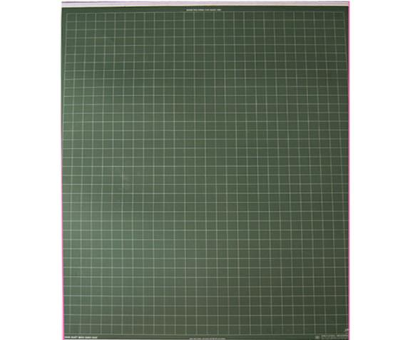
BẢNG BÁO GIÁ VĂN PHÒNG PHẨM
 |  |  |  | Tp.Hồ Chí Minh, Ngày 30 Tháng 06 Năm 2016
Kính gửi: ROYAL CERAMICS GROUP
Địa chỉ: 327-329 To Hien Thanh St., Ward 13, Dist. 10, HCMC
Điện thoại : 0909 155 234
Người giao dịch: Chị Kiều

Công ty VPP Phương Nam xin gửi đến Qúy khánh hàng bảng báo giá như sau:
STT | TÊN HÀNG | Đ VT | SỐ LUỢNG | ĐƠN GIÁ | THÀNH TIỀN
1 | Bảng phụ bằng nhựa 70x90cm | Cái | 1 | 68,000 | 68,000 | một mặt màu trắng in dòng kẻ li dùng để viết bút dạ xoá được; một mặt màu xanh, dòng kẻ ô vuông trắng dùng để viết phấn, có nẹp treo.
2 | Băng keo trong 5P | Cuộn | 20 | 12,000 | 240,000
3 | Sổ da CK 7 | Cuốn | 2 | 19,000 | 38,000
4 | Bìa 60lá nhựa | Cuốn | 2 | 45,000 | 90,000
5 | Bút kim Uniball 150 | Cây | 4 | 13,000 | 52,000
6 | Bìa 2 kẹp lò xo ngang dọc A4 | Cái | 5 | 21,000 | 105,000
7 | Sổ namecar 160 | Cuốn | 3 | 24,500 | 73,500
8 | Kéo S180 | Cây | 2 | 12,500 | 25,000
9 | Bút bi Thiên Long TL 027 | Cây | 60 | 2,400 | 144,000
10 | Giấy ghi chú 3x3 pronoti | Xấp | 10 | 5,800 | 58,000
11 | Bìa 1nút F4 | Cái | 10 | 3,000 | 30,000
12 | Bìa lá A4 | Cái | 30 | 1,700 | 51,000
13 | Giấy A4 70 Accura | Ram | 7 | 50,000 | 350,000
14 | Bút lông bi ký tên | Cây | 5 | 33,000 | 165,000
15 | Bút lông dầu TL PM 04 | cây | 5 | 7,000 | 35,000
CỘNG |  |  |  |  | 1,524,500
THUẾ VAT 10% |  |  |  |  | 152,450
TỔNG CỘNG |  |  |  |  | 1,676,950

Quý công ty xem xét báo giá như trên. Mọi thắc mắc xin vui lòng liên hệ: (08)37584761 _ Kim Anh: 0908 44 64 82
Ghi chú:
* Xuất xứ: Hàng giao đúng theo nguồn gốc và xuất xứ của từng mặt hàng
* Giao hàng: Trong vòng 3 ngày hoặc linh động (trừ chủ nhật, ngày lễ) kể từ ngày nhận được Đơn đặt hàng
*Thời gian thanh tóan: 15ngày kể từ ngày nhận hóa đơn GTGT

 |  |  |  | Ngừoi lập phiếu
 |  |  |  | (Ký và ghi rõ họ tên)

 |  | Huỳnh Thị Trúc Ly

RẤT MONG NHẬN ĐƯỢC SỰ QUAN TÂM HỢP TÁC LÂU DÀI VỚI QUÝ CÔNG TY

